kolumnowy1
Przedstaw wykres kolumnowy obrazujący ilość dziewcząt i chłopców we wszystkich klasach razem. Zastosuj zaznaczanie komórek z CTRL.
1. Nadaj tytuł wykresowi: Klasy 4-6
2. W Narzedziach wykresów → układ → legenda ustaw legendę u góry strony
3. W Narzedziach wykresów → układ → etykiety danych ustaw Koniec wewnętrzny
Klasa | Chłopcy | Dziewczęta
4a | 12 | 10
4b | 14 | 11
4c | 10 | 14
5a | 11 | 8
5b | 10 | 13
5c | 9 | 15
6a | 8 | 11
6b | 14 | 9
6c | 9 | 13
RAZEM | 97 | 104

kolumnowy2
Przedstaw tabelę obok w formie wykresu kolumnowego.
1. Każdą klasę zaznacz w innym kolorze kolumn:
– klasy 4 - czerwone kolumny
– klasy 5 - niebieskie kolumny
– klasy 6 - żółte kolumny
2. Nadaj nad wykresem tytuł: Czytelnictwo w klasach 4-6
3. W Narzedziach wykresów → układ → legenda ustaw brak legendy
4. W Narzedziach wykresów → układ → etykiety danych ustaw Koniec wewnętrzny
5. W Narzedziach wykresów → układ → tytuł osi → tytuł osi poziomej wstaw tytuł klasy
6. W narzędziach wykresu w zakładce układ → tytuł osi → pionowej wstaw tytuł ilość książek
Klasa | ilość wypożyczonych książek
4a | 74
4b | 99
4c | 112
5a | 89
5b | 120
5c | 140
6a | 100
6b | 87
6c | 70

liniowy
Przedstaw za pomocą wykresu liniowego, jak kształtowała się cena dolara w ciągu roku.
1. Nadaj tytuł wykresu: Cena dolara w 2015 roku
2. W narzędziach wykresu w zakładce układ → legenda usuń legendę
3. W narzędziach wykresu w zakładce układ → tytuł osi → tytuł osi poziomej wstaw tytuł miesiące
4. W narzędziach wykresu w zakładce układ → tytuł osi → pionowej wstaw tytuł cena [zł]
Miesiąc | Cena dolara
styczeń | 3.99 zł
luty | 4.10 zł
marzec | 3.80 zł
kwiecień | 3.50 zł
maj | 3.45 zł
czerwiec | 3.80 zł
lipiec | 3.98 zł
sierpień | 4.00 zł
wrzesień | 4.10 zł
październik | 4.20 zł
listopad | 4.30 zł
grudzień | 4.11 zł

Arkusz1
Pewien hodowca kóz chciał przedstawić na wykresie sprzedaż i zakup zwierząt.
• Wykonaj wykres kolumnowy, na którym bedzie przedstawiona jednocześnie sprzedaż i zakup zwierząt.
• Nadaj wykresowi tytuł: Sprzedaż i zakup kóz.
• Zastosuj układ legendy u góry wykresu.
• Nadaj tytuł osi poziomej: Miesiące
• Νadaj tytuł osi pionowej: Kozy
Miesiąc | Sprzedaż kóz | Zakup kóz
styczeń | 234 | 222
luty | 345 | 134
marzec | 123 | 256
kwiecień | 99 | 178
maj | 135 | 265
czerwiec | 123 | 134
lipiec | 156 | 210
sierpień | 231 | 89
wrzesień | 345 | 129
październik | 211 | 111
listopad | 312 | 100
grudzień | 189 | 267

Arkusz2
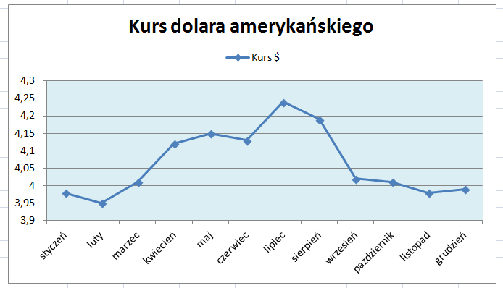
Miesiąc | Kurs $ | 1) Przedstaw w postaci wykresu liniowego miesięczny kurs dolara. 2) Wykonaj wykres wyglądający, jak ten na obrazku obok. 3) Do wykresu dodaj: a) tytuł osi poziomej i nazwij go Miesiąc b) tytuł osi pionowej o treści Cena dolara
styczeń | 3.98
luty | 3.95
marzec | 4.01
kwiecień | 4.12
maj | 4.15
czerwiec | 4.13
lipiec | 4.24
sierpień | 4.19
wrzesień | 4.02
październik | 4.01
listopad | 3.98
grudzień | 3.99

Arkusz3
Przedstaw na wykresie kołowym udział uczniów pewnej szkoły w olimpiadach przedmiotowych.
Tworząc wykres wykonaj:
• tytuł wykresu o treści: Udział uczniów w olimpiadach,
• legendę zastosuj u góry wykresu,
• sformatuj etykiety danych jako procentowe i umieść je na wykresie (w odpowiedniej zakładce wybierz Więcej opcji etykiet danych)
olimpiady | ilość uczniów
Matematyka | 120
J. polski | 60
Historia | 40
J. angielski | 50
Inne | 40
nie uczestniczyli | 239

